首页
 | 证券研究报告
2026-07-19 | 中小银行为何不再稳定配置30年

 | 分析师:唐元懋(分析师) | 电话：0755-23976753 | 邮箱：tangyuanmao@gtht.com | 登记编号:S0880524040002
 | 分析师:汤志宇(分析师) | 电话：021-38031036 | 邮箱：tangzhiyu@gtht.com | 登记编号:S0880525070031
摘要： 过去一周（2026.07.13-2026.07.17），30Y仍为机构交易重心。中小行对于超长国债明显转而呈现较大买入，20-30Y期净买入192.5亿元，作为本周超长端主要买方机构。但是，其买盘的持续性仍有待观察：今年二季度以来，中小行多数时间仍以减持为主，一季度也多次出现阶段性增配后再度卖出的情况。一方面，中小行内部的城商行交易属性相对较强；另一方面，农商行受负债稳定性、久期风险及监管约束影响，对30Y国债的配置空间已较此前收窄。 大型银行延续较大减持，保险延续超长端配置逻辑，30年期净买入有所提升，但50年期净买入规模仍高于30年期。券商买卖博弈较强，整体呈现净卖出102.9亿元。政金债方面，长端买卖力度较上周出现较大抬升。大型银行短端净买入收缩，中小行长端净买入进一步扩大。 整体来看，本轮30Y国债仍主要由交易力量驱动，但基金仓位偏高、增配空间有限，保险承接尚不充分，短期或维持偏弱震荡。相比之下，50Y国债及超长地方债受保险等配置资金支撑较为持续。后续需重点关注：1、中小行对30Y国债的增配是否延续；2、保险超长端承接力量；3、超长利率债供给放量对配置需求的影响。 风险提示：基本面变化、政策不及预期、信用风险、数据统计存在遗漏或偏差。

资金市场：融入融出收缩，各机构杠杆率分化，隔夜交易占比下降
资金市场：融入融出收缩，各机构杠杆率有所分化，隔夜交易占比下降。过去一周，资金市场整体呈现总融入融出收缩态势，质押式回购主要融入方净融入规模回落，主要融出方净融出收窄。银行间债市杠杆率下降，分机构看，商业银行、保险公司杠杆率上升，证券公司、非法人产品杠杆率下降。隔夜回购余额占银行间总回购余额比例环比下降。

商业银行/政策性银行债市杠杆率上升 |  |  | 保险公司杠杆率上升
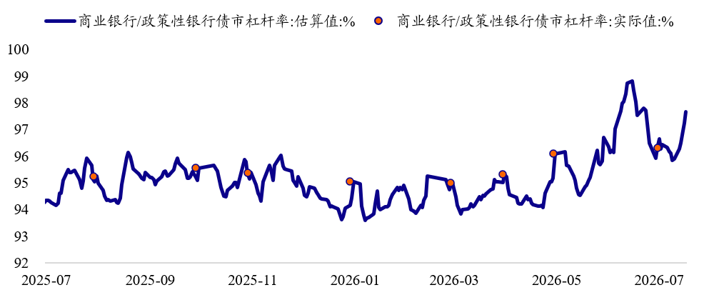
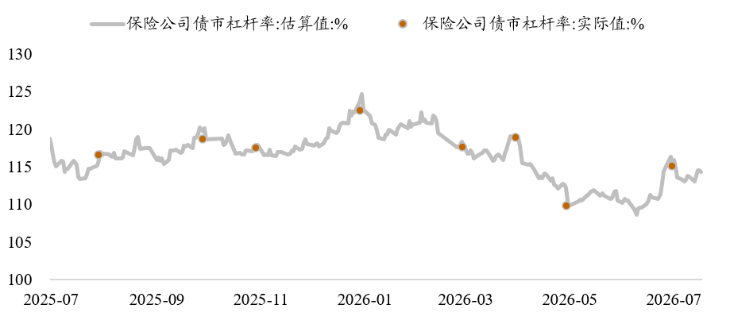

证券公司杠杆率下降 |  |  | 非法人产品杠杆率下降
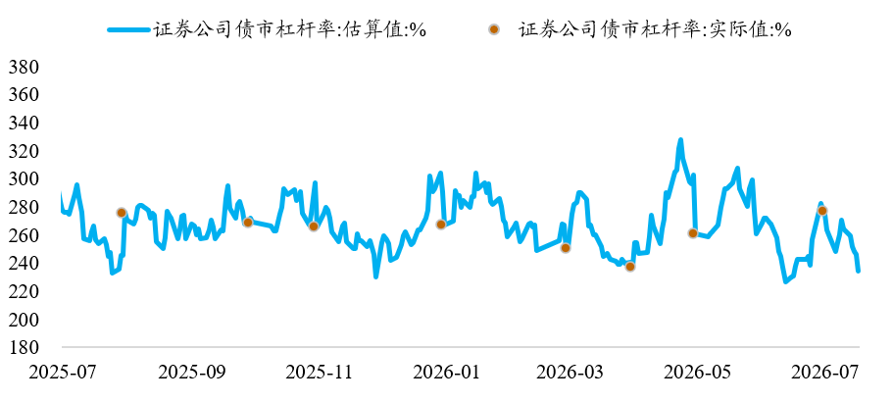
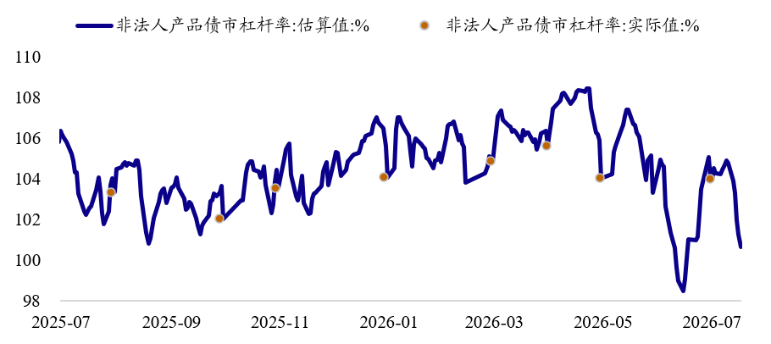

一级市场：政金债全场倍数下降、边际倍数分化，一二级价差缩小
一级市场：政金债全场倍数下降、边际倍数分化，一二级价差缩小。过去一周有2只10年国开债和2只10年农发债发行。国开债全场倍数下降，边际倍数上升，一二级价差缩小。农发债全场倍数、边际倍数下降，一二级价差缩小。

二级市场：中小行支撑超长端
二级市场：过去一周，利率债市场交易活跃度有所下降，机构交易行为分化，大型银行抛压缓解，中小行超长端恢复净买入，基金公司、证券公司超长端转为净卖出，保险公司超长端延续增持。国债方面，大型银行抛压缓解：超短端净买入扩大，短端转为净买入，中端延续净卖出，长端转为小幅净买入，超长端净卖出收窄；中小型银行超长端恢复净买入：7Y内品种延续净卖出，长端转为净卖出，超长端恢复净买入。保险公司超长端延续增持节奏：其中30年期买入有所回升，但50年期买入规模仍高于30年期。基金公司超长端转为净卖出：长端净买入规模缩小，超长端转为净卖出；证券公司超长端亦转为净卖出：超短端净卖出扩大，短端净买入扩大，长端转为净买入，超长端转为净卖出。 政金债方面，大型银行短端净买入收缩，长端净卖出态势延续；中小型银行超短端转为净卖出，长端净买入进一步扩大；基金公司卖出10Y内品种。 同业存单市场，大行增持力度扩大，中小行配置需求降温，基金公司、证券公司延续净卖出，保险公司延续净买入。超长期国债换手率下降，中长纯债基金久期平均数上升。债券借贷规模整体扩大，活跃券借入量占比上升。

过去一周各机构国债净买入

过去一周各机构政金债净买入

30Y国债换手率下降 |  |  | 中长纯债基金久期平均数上升
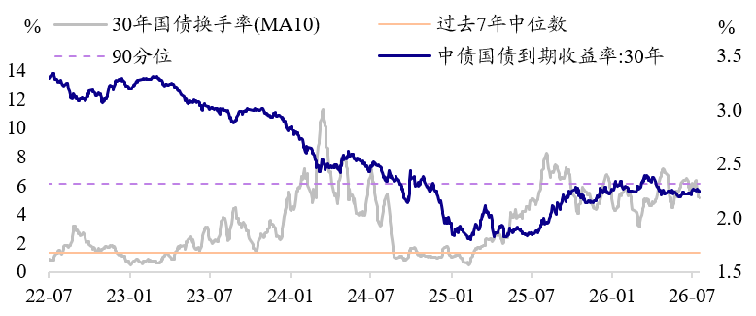
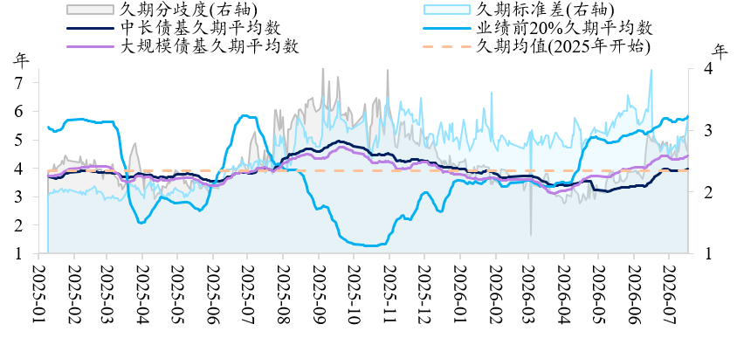

二级市场：中小行支撑超长债，超长债换手率下降

数据来源：Wind，iData，choice，国泰海通证券研究
★ 请务必阅读最末页的重要声明（评级说明、免责说明、公司联系方式）

